关系图
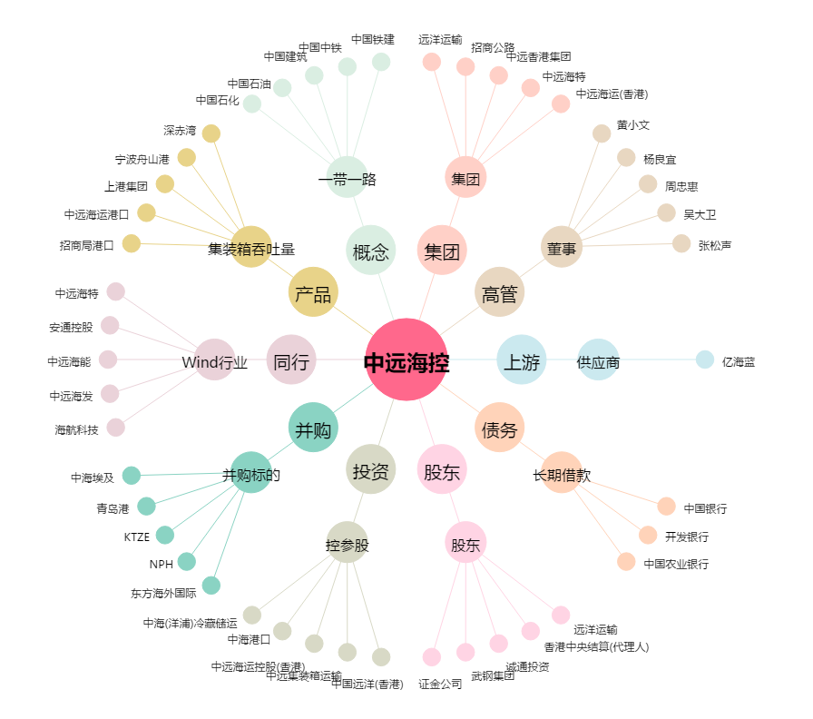
中远海控[601919.SH] - 关系概览图

